상품제안서
자석싸바리 웰컴키트 M1 | 상품코드: S30062

 |  |  |  |  | 02-713-8555 | www.synergygift.co.kr
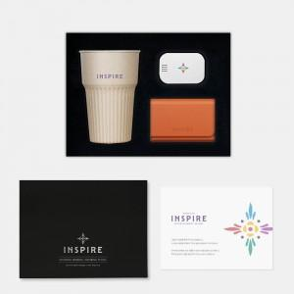

【상세/제작정보】 | 고급자석싸바리패키지, 커스텀스폰지, 리유저블텀블러, 명함지갑, 칫솔살균, 웰컴카드 6종 KIT

【인쇄/포장옵션】 | 기타 / 포장불가능

【공급단가】 | 수량 | 200~ | 300~ | 500~
*VAT별도 | 단가 | 47,000원 | 40,000원 | 36,000원

【상품 URL】 | https://www.synergygift.co.kr:443/src/goods_detail.php?gdno=30062

